I.17-2567
ภาพถ่ายและรูปตัดขวางลำน้ำสถานีสำรวจอุทกวิทยาน้ำอิง (I.17)
บ้านเจดีย์งาม ต.ท่าวังทอง อ.เมือง จ.พะเยา ปี 2567
 |  |  |  |  |  |  |  |  |  |  |  | 2566 |  |  | 2567
 |  |  |  |  |  |  |  |  |  |  |  | สำรวจเมื่อ 22 ก.พ.2566 |  |  | สำรวจเมื่อ 23 ม.ค.2567
 |  |  |  |  |  |  |  |  |  |  |  | ระยะ | ระดับ | ผิวน้ำ | ระยะ | ระดับ | ผิวน้ำ
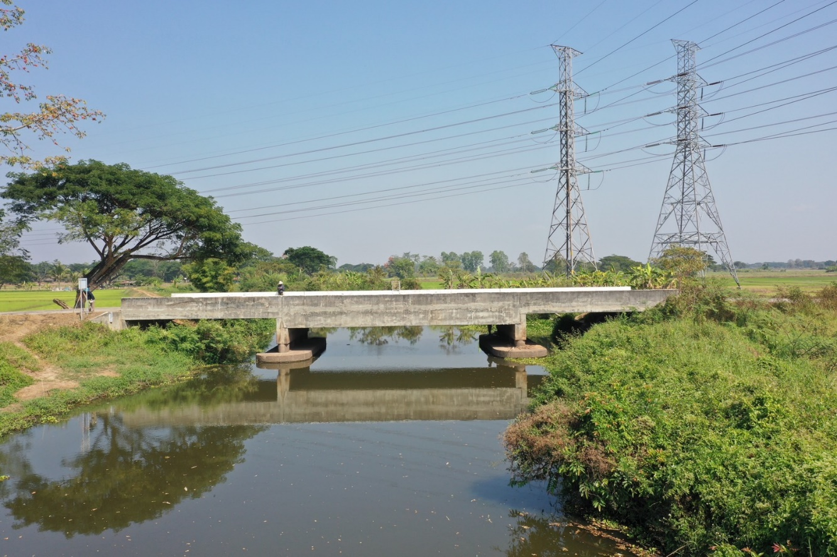
 |  |  |  |  |  |  |  |  |  |  |  | -50 | 390.131 | 386.966 | -50 | 390.077 | 387.386
 |  |  |  |  |  |  |  |  |  |  |  | -40 | 390.133 | 386.966 | -40 | 390.091 | 387.386
 |  |  |  |  |  |  |  |  |  |  |  | -30 | 390.142 | 386.966 | -30 | 390.109 | 387.386
 |  |  |  |  |  |  |  |  |  |  |  | -20 | 390.211 | 386.966 | -20 | 390.144 | 387.386
 |  |  |  |  |  |  |  |  |  |  |  | -10 | 390.360 | 386.966 | -10 | 390.269 | 387.386
 |  |  |  |  |  |  |  |  |  |  |  | 0 | 390.570 | 386.966 | 0 | 390.570 | 387.386
 |  |  |  |  |  |  |  |  |  |  |  | 0 | 388.407 | 386.966 | 0 | 388.471 | 387.386
 |  |  |  |  |  |  |  |  |  |  |  | 2 | 386.966 | 386.966 | 2 | 387.386 | 387.386
 |  |  |  |  |  |  |  |  |  |  |  | 4 | 386.226 | 386.966 | 4 | 386.966 | 387.386
 |  |  |  |  |  |  |  |  |  |  |  | 6 | 386.266 | 386.966 | 6 | 386.216 | 387.386
 |  |  |  |  |  |  |  |  |  |  |  | 8 | 386.466 | 386.966 | 8 | 386.216 | 387.386
 |  |  |  |  |  |  |  |  |  |  |  | 10 | 386.356 | 386.966 | 10 | 386.346 | 387.386
 |  |  |  |  |  |  |  |  |  |  |  | 12 | 385.756 | 386.966 | 12 | 385.756 | 387.386
 |  |  |  |  |  |  |  |  |  |  |  | 14 | 385.616 | 386.966 | 14 | 385.066 | 387.386
รูปตัดขวางลำน้ำน้ำอิงที่แนวสำรวจปริมาณน้ำ
 | รูปตัดปี2567 |  | ระดับน้ำขณะสำรวจ
-50 | 390.077 | 4 | 387.386
-40 | 390.091 | 6 | 387.386
-30 | 390.109 | 8 | 387.386
-20 | 390.144 | 10 | 387.386
-10 | 390.269 | 12 | 387.386
0 | 390.570 | 14 | 387.386
0 | 388.471 | 16 | 387.386
2 | 387.386 | 18 | 387.386
4 | 386.966 | 20 | 387.386
6 | 386.216 | 22 | 387.386
8 | 386.216 | 24 | 387.386
10 | 386.346 | 26 | 387.386
12 | 385.756 | 28
14 | 385.066
16 | 384.816
18 | 384.536
20 | 384.836
22 | 385.246
24 | 385.696
26 | 386.786
28 | 387.136
30 | 387.398
32 | 388.124
34 | 388.982
35 | 389.247
35 | 390.575
40 | 390.411
50 | 390.172
60 | 390.120
70 | 390.151
80 | 390.174
 |  |  |  |  |  |  |  |  |  |  |  | 16 | 385.716 | 386.966 | 16 | 384.816 | 387.386
 |  |  |  |  |  |  |  |  |  |  |  | 18 | 384.516 | 386.966 | 18 | 384.536 | 387.386
 |  |  |  |  |  |  |  |  |  |  |  | 20 | 384.846 | 386.966 | 20 | 384.836 | 387.386
 |  |  |  |  |  |  |  |  |  |  |  | 22 | 385.266 | 386.966 | 22 | 385.246 | 387.386
 |  |  |  |  |  |  |  |  |  |  |  | 24 | 385.656 | 386.966 | 24 | 385.696 | 387.386
 |  |  |  |  |  |  |  |  |  |  |  | 26 | 386.766 | 386.966 | 26 | 386.786 | 387.386
 |  |  |  |  |  |  |  |  |  |  |  | 28 | 387.121 | 386.966 | 28 | 387.136 | 387.386
 |  |  |  |  |  |  |  |  |  |  |  | 30 | 387.317 | 386.966 | 30 | 387.398 | 387.386
 |  |  |  |  |  |  |  |  |  |  |  | 32 | 388.098 | 386.966 | 32 | 388.124 | 387.386
 |  |  |  |  |  |  |  |  |  |  |  | 34 | 388.982 | 386.966 | 34 | 388.982 | 387.386
 |  |  |  |  |  |  |  |  |  |  |  | 35 | 389.235 | 386.966 | 35 | 389.247 | 387.386
 |  |  |  |  |  |  |  |  |  |  |  | 35 | 390.575 | 386.966 | 35 | 390.575 | 387.386
 |  |  |  |  |  |  |  |  |  |  |  | 40 | 390.470 | 386.966 | 40 | 390.411 | 387.386
 |  |  |  |  |  |  |  |  |  |  |  | 50 | 390.247 | 386.966 | 50 | 390.172 | 387.386
 |  |  |  |  |  |  |  |  |  |  |  | 60 | 390.138 | 386.966 | 60 | 390.120 | 387.386
 |  |  |  |  |  |  |  |  |  |  |  | 70 | 390.109 | 386.966 | 70 | 390.151 | 387.386
 |  |  |  |  |  |  |  |  |  |  |  | 80 | 390.135 | 386.966 | 80 | 390.174 | 387.386

ระยะ | -50 | -40 | -30 | -20 | -10 | 0 | 0 | 2 | 4 | 6 | 8
ระดับ | 390.077 | 390.091 | 390.109 | 390.144 | 390.269 | 390.570 | 388.471 | 387.386 | 386.966 | 386.216 | 386.216
ระยะ | 10 | 12 | 14 | 16 | 18 | 20 | 22 | 24 | 26 | 28 | 30
ระดับ | 386.346 | 385.756 | 385.066 | 384.816 | 384.536 | 384.836 | 385.246 | 385.696 | 386.786 | 387.136 | 387.398
ระยะ | 32 | 34 | 35 | 35 | 40 | 50 | 60 | 70 | 80
ระดับ | 388.124 | 388.982 | 389.247 | 390.575 | 390.411 | 390.172 | 390.120 | 390.151 | 390.174
ระยะ
ระดับ
ระยะ
ระดับ
ระยะ
ระดับ

 | BM. | 390.573 | ม.(ร.ท.ก.) |  | ตลิ่งฝั่งซ้าย | 390.570 | ม.(ร.ท.ก.) |  | ตลิ่งฝั่งขวา | 390.575 | ม.(ร.ท.ก.)
 | ท้องน้ำ | 384.536 | ม.(ร.ท.ก.) |  | ศูนย์เสา | 386.266 | ม.(ร.ท.ก.) |  | สำรวจเมื่อ 23 ม.ค.2567

 |  |  |  |  |  |  |  |  | ผู้สำรวจ นายสุภเดช เตชะสา

 |  |  |  | ตรวจสอบหมุดหลักฐานแล้ว

 |  |  |  |  | เปลี่ยนรูปแล้ว

